画面デザイン
論理設計書 |  |  |  |  | 処理フロー |  | プロジェクト名 |  | ＫＷ21 保守 | 作成日 | 作成者 | Ver | 0.0.1
 |  |  |  |  |  |  | サブシステム名 |  |  | 更新日 | 作成日

 | ４. 画面デザイン

 |  | 4.1 画面遷移と操作フロー
 |  |  | 4.1.1 ファイル選択画面
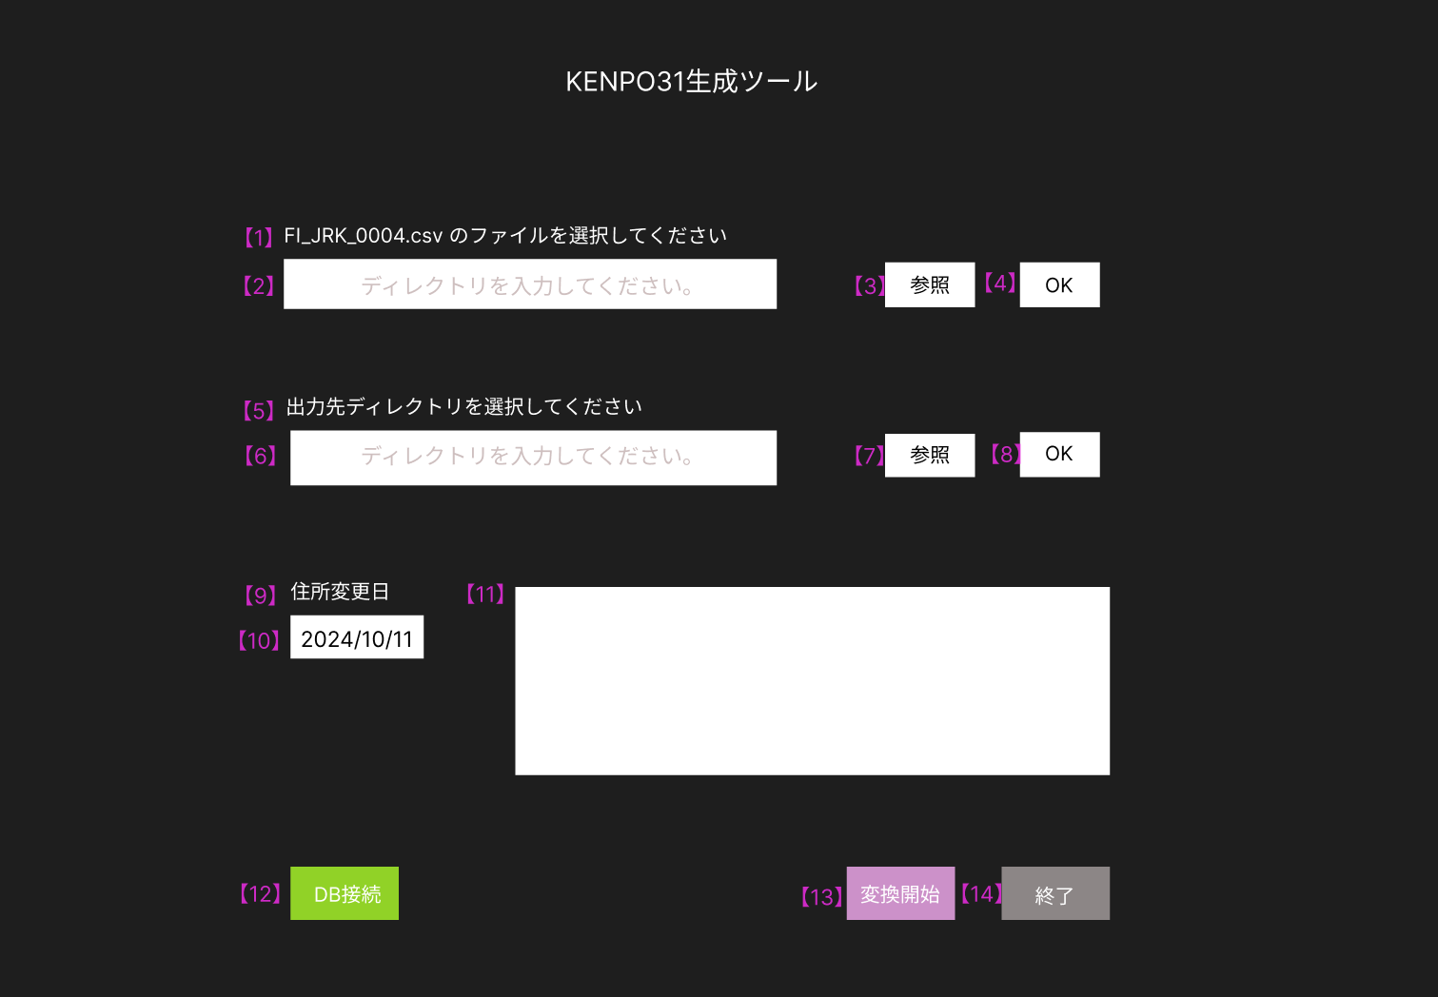

 |  |  | No | UI要素名 |  | 種別 |  | 説明
 |  |  | 【1】 | FI_JRK_0004.csv のファイルを選択してください |  | ラベル
 |  |  | 【2】【6】 | ディレクトリを入力してください。 |  | テキストボックス |  | ディレクトを入力、または選択したディレクトリが表示される
 |  |  | 【3】【7】 | 参照 |  | ボタン |  | ディレクトリ選択画面が表示する
 |  |  | 【4】【8】 | OK |  | ボタン
 |  |  | 【5】 | 出力先ディレクトリを選択してください |  | ラベル
 |  |  | 【9】 | 住所変更日 |  | ラベル
 |  |  | 【10】 | yyyymmdd |  | テキストボックス
 |  |  | 【11】 | メッセージボックス |  | ボタン |  | ユーザーに情報や警告、エラーを伝える。入力不可
 |  |  | 【12】 | DB接続 |  | ボタン |  | データベースの接続情報が表示される
 |  |  | 【13】 | 終了 |  | ボタン

